PAPEL BOND 20 BLANCO 8 ½" X 11"
PLANILLA DE DATOS GARANTIZADOS |  |  |  | 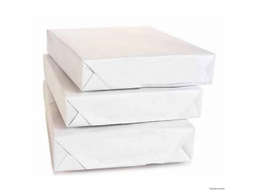

PAPEL BOND 20 BLANCO 8 ½" X 11" |  |  |  | CÓDIGO | 5000179
 |  |  |  | FECHA REVISIÓN | 2021-11-11
 |  |  |  | ÁREA ESPECIALISTA: GGCA

DESCRIPCIÓN SAP: PAPEL BOND 20 BLANCO 8 ½" X 11"
ITEM | DATOS | UNIDAD | PEDIDO |  | COMENTARIO
1 | Empresa proveedora | …. | (*)
2 | Fabricante | …. | (*)
3 | Marca | …. | (**)
4 | Modelo | …. | (*)
5 | País de origen | …. | (*)
6 | Norma de fabricación y ensayos | ….
7 | Embalaje |  | CAJAS QUE NO EXEDAN PESO DE 60 LB, PALETIZADAS Y FLEJADAS
8 | Garantía | N/A | N/A
9 | Medidas
9.1 | Ancho | Pulg | 8.5
9.2 | Alto | Pulg | 11
10 | Color |  | Blanco
11 | Material |  | Bond No. 20
12 | Blancura |  | 97%
13 | Gramaje | g/m2 | 80-90
14 | Otras Observaciones |  | Apto para impresiones:láser, inkjet, offset, fax, fotocopia blanco – negro y fotocopia colores
15 | Empaque |  | Cajas de 10 resmas
16 | Unidad de medida | Resma
(*) A indicar por el oferente
(**) Timbrado en el material en alto o bajo relieve

 |  |  |  | ……………………………………………….
 |  |  |  | Fecha de la oferta

 | ………………………………………….
 | Yira Tejada |  |  | ……………………………………………….
 | Gerente de Gestión y Control Administrativo |  |  | Nombre y firma del oferente

